关系图
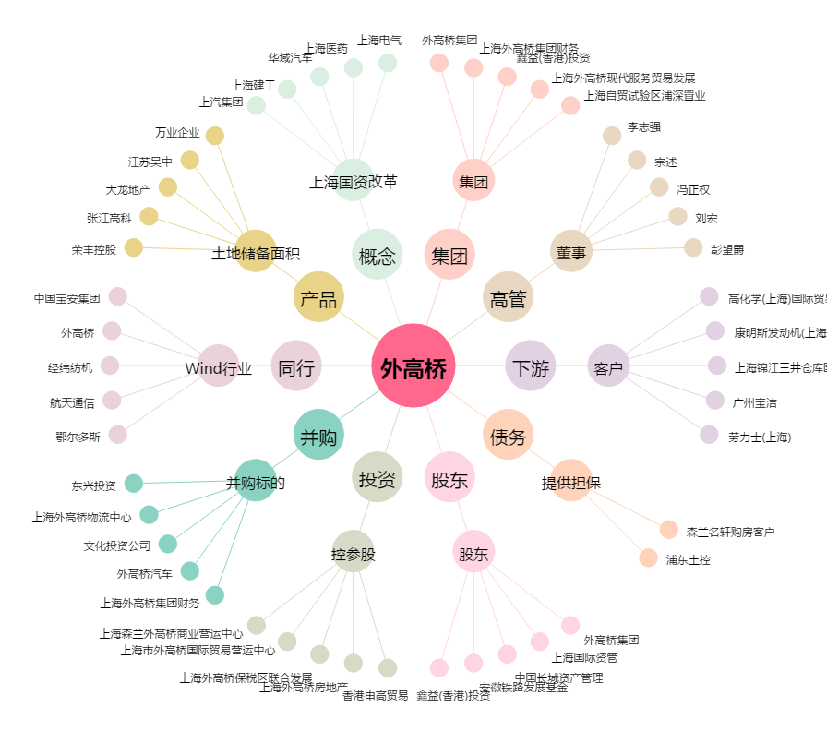
外高桥[600648.SH] - 关系概览图

